Sheet1
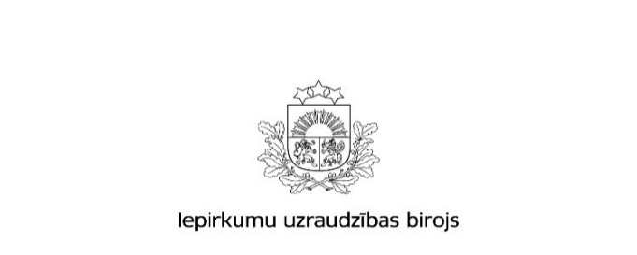

Kopējais rezultātu paziņojumu skaits un publikācijās norādītās līgumcenas pēc iepirkuma veida 2018.gadā

 | Būvdarbi |  | Preces |  | Pakalpojumi
 | Rezultātu paziņojumu skaits * | Kopējā līgumcena, milj.EUR, bez PVN * | Rezultātu paziņojumu skaits * | Kopējā līgumcena, milj.EUR, bez PVN * | Rezultātu paziņojumu skaits * | Kopējā līgumcena, milj.EUR, bez PVN *
Publisko iepirkumu likums
Virs un zem ES līgumcenu sliekšņa kopā | 1,289 | 1,024,702,844 | 2,376 | 645,174,138 | 2,303 | 1,248,917,343
Virs ES līgumcenu sliekšņa *** | 84 | 461,520,394 | 1,219 | 582,479,174 | 856 | 1,151,769,767
Zem ES līgumcenu sliekšņa ** | 1,205 | 563,182,450 | 1,157 | 62,694,964 | 1,447 | 97,147,576
9. panta kārtībā **** | 1,459 | 98,073,243 | 2,475 | 56,622,759 | 2,455 | 55,278,461
Pavisam kopā | 2,748 | 1,122,776,087 | 4,851 | 701,796,897 | 4,758 | 1,304,195,804
Sabiedrisko pakalpojumu sniedzēju iepirkumu likums
Pavisam kopā | 43 | 206,027,041 | 83 | 123,450,520 | 44 | 131,102,036
Aizsardzības un drošības jomas iepirkumu likums
Pavisam kopā | 5 | 21,089,252 | 20 | 28,576,215 | 5 | 44,404,592
Avots: IUB Publikāciju vadības sistēmas datu bāze
Aprēķins veikts uz 30.01.2019
Apzīmējumu skaidrojumi: * ´Rezultātu paziņojumu skaits´ - norādītais skaitlis veidojas no šāda veida publikāciju veidlapām: Paziņojums par metu konkursa rezultātiem (PIL, SPSIL), Informatīvs paziņojums par noslēgto līgumu, Paziņojums par līguma slēgšanas tiesību piešķiršanu (PIL, SPSIL), Paziņojums par sociālajiem un citiem īpašiem pakalpojumiem - paziņojums par līguma slēgšanas tiesību piešķiršanu (PIL, SPSIL), Paziņojums par iepirkuma procedūras rezultātiem aizsardzības un drošības jomā, Paziņojums par koncesijas piešķiršanu. Dati ietver līgumus vispārīgās vienošanās ietvaros. * ´Kopējā līgumcena milj.EUR, bez PVN´ norādītā kopsumma veidojas no iepriekš minētajos rezultātu paziņojumos norādītās līgumu cenas. Dati ietver līgumus vispārīgās vienošanās ietvaros. ** ´Zem ES līgumcenu sliekšņa´ - iepirkumi ar paredzamo līgumcenu precēm un pakalpojumiem no 42 000 EUR līdz 143 999,99 EUR, un būvdarbiem ar paredzamo līgumcenu no 170 000 EUR līdz 5 547 999,99 EUR;
 | Būvdarbi |  | Preces |  | Pakalpojumi
 | Rezultātu paziņojumu ar norādi par līgumiem vispārīgās vienošanās ietvaros skaits | Rezultātos norādītā līgumcena (EUR bez PVN) par līgumiem vispārīgās vienošanās ietvaros | Rezultātu paziņojumu ar norādi par līgumiem vispārīgās vienošanās ietvaros skaits | Rezultātos norādītā līgumcena (EUR bez PVN) par līgumiem vispārīgās vienošanās ietvaros | Rezultātu paziņojumu ar norādi par līgumiem vispārīgās vienošanās ietvaros skaits | Rezultātos norādītā līgumcena (EUR bez PVN) par līgumiem vispārīgās vienošanās ietvaros
Publisko iepirkumu likums
Virs un zem ES līgumcenu sliekšņa kopā | 1,257 | 1,008,199,444 | 2,291 | 619,675,078 | 2,088 | 1,135,448,680
Virs ES līgumcenu sliekšņa *** | 80 | 449,055,902 | 1,149 | 557,126,257 | 695 | 1,038,860,265
Zem ES līgumcenu sliekšņa ** | 1,177 | 559,143,542 | 1,142 | 62,548,821 | 1,393 | 96,588,415
9. panta kārtībā **** | 0 | 0 | 0 | 0 | 0 | 0
Pavisam kopā | 1,257 | 1,008,199,444 | 2,291 | 619,675,078 | 2,088 | 1,135,448,680
Sabiedrisko pakalpojumu sniedzēju iepirkumu likums
Pavisam kopā | 42 | 181,512,726 | 79 | 118,772,384 | 43 | 130,994,072
Aizsardzības un drošības jomas iepirkumu likums
Pavisam kopā | 0 | 0 | 0 | 0 | 0 | 0

